ССЫЛКИ
ЗАДАНИЕ:
Определите Цены с различными вариантами скидок (C2:G2).
Напишите в С3 формулу так, чтобы её можно было скопировать на весь диапазон С3:G11 и получить заполненную таблицу.
Наименование | Цена, руб | Цена с учётом скидки, руб
 |  | 3% | 5% | 7% | 15% | 23%
Холодильник | 12,000 | 11,640 | 11,400 | 11,160 | 10,200 | 9,240
Пылесос | 20,000 | 19,400 | 19,000 | 18,600 | 17,000 | 15,400
Вентилятор | 1,900 | 1,843 | 1,805 | 1,767 | 1,615 | 1,463
Чайник | 2,500 | 2,425 | 2,375 | 2,325 | 2,125 | 1,925
Плита | 6,210 | 6,024 | 5,900 | 5,775 | 5,279 | 4,782
Фильтр | 560 | 543 | 532 | 521 | 476 | 431
Кондиционер | 15,900 | 15,423 | 15,105 | 14,787 | 13,515 | 12,243
Утюг | 1,200 | 1,164 | 1,140 | 1,116 | 1,020 | 924
Фен | 850 | 825 | 808 | 791 | 723 | 655

МАТ и СТАТ
№ заказа | Дата | Наименование | Сумма заказа | Сумма доставки
1234 | 2020-10-25 | Плита INDEZIT | 60,000 | 300 руб. | Максимальная сумма | 72,000
1387 | 2020-06-13 | Плита | 45,000 |  | Минимальная сумма | 1,500
1564 | 2020-05-19 | Утюг | 6,000 |  | Средняя сумма | 28,026
1875 | 2020-10-22 | Фильтр | 16,000
2565 | 2020-06-27 | Плита Miele | 54,000 | 550 наличными | Всего заказов | 18
3018 | 2020-11-05 | Чайник | 28,500 |  | С доставкой | 9
4761 | 2020-07-21 | Вентилятор | 6,000 |  | Без доставки | 10
4812 | 2020-03-05 | Вентилятор | 6,000 | 1500 Киви
4873 | 2020-03-20 | Плита | 34,000 |  | Купили плит | 5
4983 | 2020-07-31 | Холодильник | 72,000 | 150 по карте
5031 | 2020-03-05 | Вентилятор | 6,000 | 1500 Киви | Купили плит в октябре | шт. | шт. | руб.
5400 | 2020-12-07 | Чайник | 13,500 |  | 2020-10-01 | 2 | 2 | 120,000
5509 | 2020-10-15 | Плита INDEZIT | 60,000 | 300 руб. | 2020-11-01
ЗАДАНИЕ:
Ответьте на вопросы в столбце G, сравните свои результаты со значениями в столбце J
5836 | 2020-11-03 | Чайник | 10,500
5957 | 2020-07-31 | Холодильник | 72,000 | 150 по карте
6115 | 2020-11-03 | Чайник | 10,500
6195 | 2020-03-30 | Вентилятор | 7,000
6354 | 2020-08-16 | Фен | 1,500 | 500 за наш счёт
6565 | 2020-03-29 | Холодильник | 24,000 | 250 наличными

ВПР ПОИСКПОЗ
Дата | Артикул | Наименование | Цена, руб | Коли-чество | Стоимость, руб. | Артикул | Цена, руб | Наименование
2020-03-29 | 8486 | Холодильник | 12,000 | 3 | 36,000 | 6781 | 20,000 | Пылесос
2020-06-13 | 6781 | Пылесос | 20,000 | 8 | 160,000 | 2188 | 16,000 | Кондиционер
2020-03-05 | 5191 | Вентилятор | 1,000 | 7 | 7,000 | 8486 | 12,000 | Холодильник
2020-12-07 | 2119 | Чайник | 1,500 | 12 | 18,000 | 3881 | 6,000 | Плита
2020-10-15 | 3881 | Плита | 6,000 | 15 | 90,000 | 2119 | 1,500 | Чайник
2020-10-22 | 3748 | Фильтр | 1,000 | 6 | 6,000 | 5191 | 1,000 | Вентилятор
2020-10-15 | 8486 | Холодильник | 12,000 | 10 | 120,000 | 2281 | 2,500 | Утюг
2020-07-31 | 3881 | Плита | 6,000 | 8 | 48,000 | 9260 | 1,500 | Фен
2020-11-03 | 2119 | Чайник | 1,500 | 7 | 10,500 | 3748 | 1,000 | Фильтр
2020-07-21 | 5191 | Вентилятор | 1,000 | 16 | 16,000
ЗАДАНИЕ:
Определите Наименование и Цену товара по его артикулу из таблицы H1:J10.
2020-03-20 | 8486 | Холодильник | 12,000 | 14 | 168,000
2020-06-09 | 8486 | Холодильник | 12,000 | 16 | 192,000
2020-06-23 | 3881 | Плита | 6,000 | 16 | 96,000
2020-11-05 | 2119 | Чайник | 1,500 | 19 | 28,500
2020-03-30 | 5191 | Вентилятор | 1,000 | 7 | 7,000
2020-07-18 | 2281 | Утюг | 2,500 | 18 | 45,000
2020-08-16 | 9260 | Фен | 1,500 | 5 | 7,500

ИНДЕКС ПОИСКПОЗ
Дата | Артикул | Наименование | Цена, руб | Коли-чество | Стоимость, руб. | Наименование | Артикул | Цена, руб
2020-03-29 | 8486 | Холодильник | 12,000 | 3 | 36,000 | Пылесос | 6781 | 20,000
2020-06-13 | 6781 | Пылесос | 20,000 | 8 | 160,000 | Кондиционер | 2188 | 16,000
2020-03-05 | 5191 | Вентилятор | 1,000 | 7 | 7,000 | Холодильник | 8486 | 12,000
2020-12-07 | 2119 | Чайник | 1,500 | 12 | 18,000 | Плита | 3881 | 6,000
2020-10-15 | 3881 | Плита | 6,000 | 15 | 90,000 | Чайник | 2119 | 1,500
2020-10-22 | 3748 | Фильтр | 1,000 | 6 | 6,000 | Вентилятор | 5191 | 1,000
2020-10-15 | 8486 | Холодильник | 12,000 | 10 | 120,000 | Утюг | 2281 | 2,500
2020-07-31 | 3881 | Плита | 6,000 | 8 | 48,000 | Фен | 9260 | 1,500
2020-11-03 | 2119 | Чайник | 1,500 | 7 | 10,500 | Фильтр | 3748 | 1,000
2020-07-21 | 5191 | Вентилятор | 1,000 | 16 | 16,000
2020-03-20 | 8486 | Холодильник | 12,000 | 14 | 168,000
ЗАДАНИЕ:
Определите Наименование и Цену товара по его артикулу из таблицы H1:J10.
2020-06-09 | 8486 | Холодильник | 12,000 | 16 | 192,000
2020-06-23 | 3881 | Плита | 6,000 | 16 | 96,000
2020-11-05 | 2119 | Чайник | 1,500 | 19 | 28,500
2020-03-30 | 5191 | Вентилятор | 1,000 | 7 | 7,000
2020-07-18 | 2281 | Утюг | 2,500 | 18 | 45,000
2020-08-16 | 9260 | Фен | 1,500 | 5 | 7,500

ЛОГИКА
ЗАДАНИЕ:
Определите с помощью логических формул различные варианты премий сотрудникам:
- в столбце Е: премия 5000, если выполнение плана 90% включительно
- в столбце F: премия 1000, если план выполнен более 90% и стаж работы более 2х лет
- в столбце G: премия 2000 для сотрудников с первым и высшим уровнем квалификации
ФИО | Вып. плана | Стаж | Ур. Квали-фикации | Премия за выполнение плана | Премия (вып.плана и стаж) | Премия за уровень квалификации
Бумажкин Максим | 89% | 2 | первый | 0 | 0 | 2,000
Великий Денис | 114% | 5 | высший | 5,000 | 1,000 | 2,000
Денежкина Ольга | 90% | 2 | средний | 5,000 | 0 | 0
Жуликов Максим | 125% | 5 | средний | 5,000 | 1,000 | 0
Купцов Александр | 121% | 2 | средний | 5,000 | 0 | 0
Лентяев Алик | 49% | 1 | первый | 0 | 0 | 2,000
Мерзляков Руслан | 125% | 5 | первый | 5,000 | 1,000 | 2,000
Мурзиков Фидан | 40% | 5 | средний | 0 | 0 | 0
Окорочков Андрей | 90% | 4 | высший | 5,000 | 0 | 2,000
Скородумов Николай | 67% | 0 | средний | 0 | 0 | 0
Червячков Константин | 105% | 5 | средний | 5,000 | 1,000 | 0
Чижиков Кирилл | 54% | 5 | средний | 0 | 0 | 0
Якушев Дмитрий | 70% | 5 | первый | 0 | 0 | 2,000

 |  |  | Итого: | 35,000 | 4,000 | 12,000

ТЕКСТ
ЗАДАНИЕ:
На основании данных столбца А с помощью формул определите Офис, ФИО сотрудника и Сумму в отдельных столбцах таблицы.
Офис; ФИО; Артикул; Сумма | Офис | ФИО | Сумма, руб.
МСК; Бумажкин М.П; 8486; 36000 | МСК | Бумажкин М.П. | 36000
СПБ; Великий Д; 6781; 16000 | СПБ | Великий Д. | 16000
СПБ; Денежкина О.В; 5191; 13300 | СПБ | Денежкина О.В. | 13300
МСК; Жуликов М.И; 2119; 30000 | МСК | Жуликов М.И. | 30000
МСК; Лентяев А.М; 3881; 93150 | МСК | Лентяев А.М. | 93150
САМ; Малоедова А.В; 3748; 33600 | САМ | Малоедова А.В. | 33600
САМ; Мерзляков Р.Э; 8486; 12000 | САМ | Мерзляков Р.Э. | 12000
МСК; Якуш Д.А; 3881; 49680 | МСК | Якуш Д.А. | 49680
СПБ; Великий Д.В; 2119; 17500 | СПБ | Великий Д.В. | 17500
СПБ; Денежкина О.В; 5191; 30400 | СПБ | Денежкина О.В. | 30400
МСК; Жуликов М.И; 8486; 16800 | МСК | Жуликов М.И. | 16800
МСК; Лентяев А; 8486; 19200 | МСК | Лентяев А. | 19200
МСК; Самоедова А.М; 3881; 99360 | МСК | Самоедова А.М. | 99360
САМ; Мерзляков Р.Э; 2119; 47500 | САМ | Мерзляков Р.Э. | 47500
САМ; Мерзляков Р.Э; 5191; 13300 | САМ | Мерзляков Р.Э. | 13300

 |  | Итого: | 527790

ЦВЕТА
ЗАДАНИЕ:
Выполните сортировку по цвету заливки ячеек, чтобы сотрудники шли в следующем порядке:
- красный
- синий
- жёлтый
- зеленый
Сотрудник | Уровень квалификации | Выполнение плана | Стаж | Оклад
Окорочков Андрей | средний | 66% | 5 | 44,000
Великий Денис | высший | 114% | 5 | 47,000
Якушев Дмитрий | средний | 105% | 5 | 42,000
Мурзиков Фидан | первый | 125% | 0 | 82,000
Чижиков Кирилл | средний | 67% | 0 | 83,000
Бумажкин Максим | первый | 89% | 2 | 28,000
Лентяев Алик | средний | 121% | 2 | 48,000
Купцов Александр | высший | 76% | 4 | 72,000
Денежкина Ольга | средний | 90% | 2 | 27,000
Червячков Константин | высший | 125% | 4 | 52,000
Скородумов Николай | средний | 40% | 5 | 64,000
Жуликов Максим | средний | 125% | 5 | 76,000
Мерзляков Руслан | первый | 49% | 1 | 76,000

ПРОВЕРКА
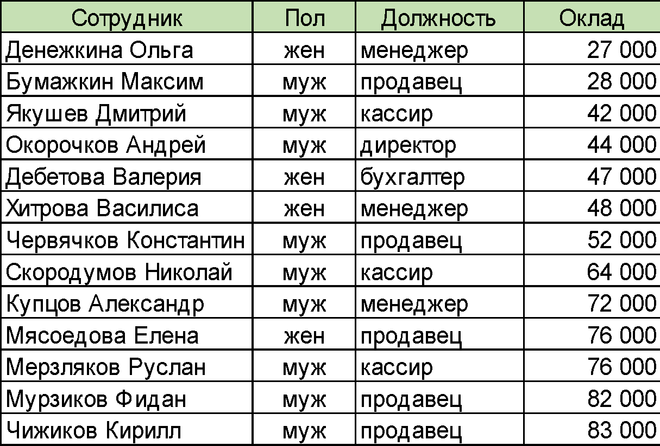
Сотрудник | Пол | Должность | Оклад
Денежкина Ольга | жен | кассир | 100
Бумажкин Максим | муж | младший кассир | 15,000
Якушев Дмитрий
Окорочков Андрей
Дебетова Валерия
Хитрова Василиса
Червячков Константин
Скородумов Николай
Купцов Александр
Мясоедова Елена
Мерзляков Руслан
Мурзиков Фидан
Чижиков Кирилл
ЗАДАНИЕ:
Организуйте проверку вводимых значений и заполните данными таблицу:
- столбец В (тип проверки список: муж; жен)
- столбец С (список из должностей на листе ДОЛЖНОСТИ)
- столбец D (целое число от 15 000 до 100 000)

